Cot prev
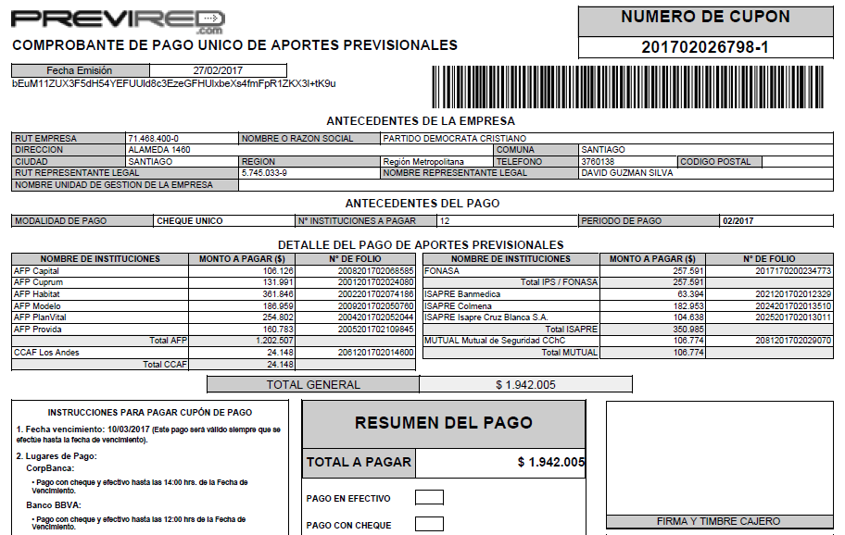
Cotizaciones previsionales según Análisis

AFP | -1,202,507
ISAPRE | -350,985
FONASA | -257,591
Mutual de Seguridad CCHC por pagar | -106,774
CCAF Los Andes por pagar | -24,148

Total Cot Prev | -1,942,005

LR
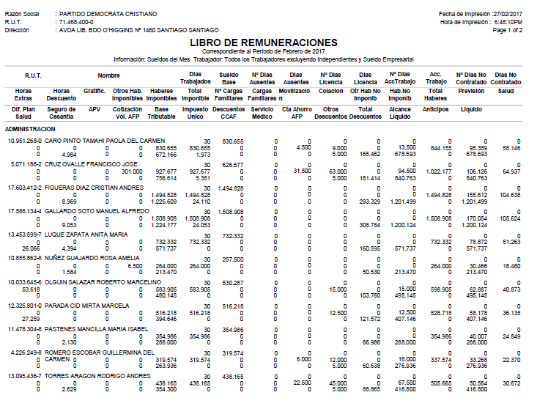

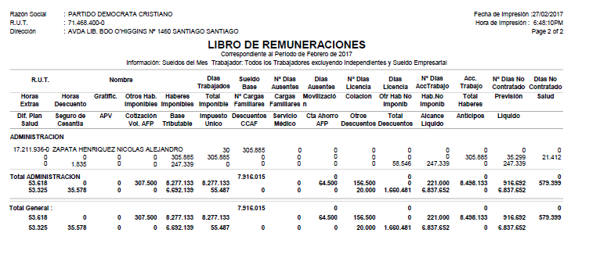

IMPTO
55487

